⑧
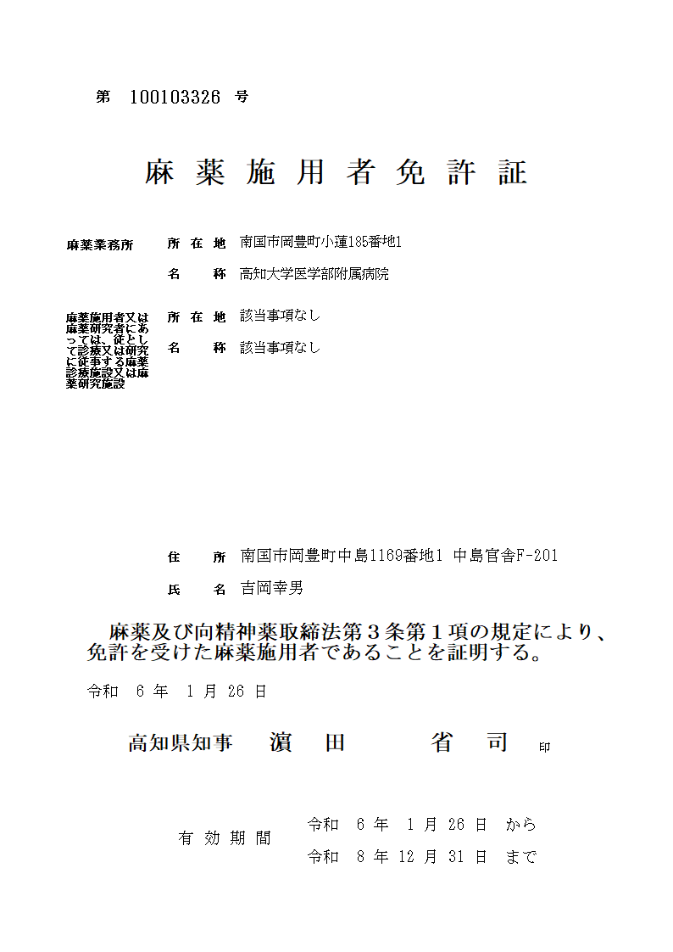
免許証見本
123456789
高知市丸ノ内1丁目2番20号
医療法人高知会 県庁病院
高知市上町□丁目□番□号 高知城ﾏﾝｼｮﾝ203号
土佐 次郎
高知市丸ノ内○丁目○番○号
けんちょう診療所
※①
※②
※③
※④
※⑦
※⑧
※⑤
※⑥
令和 ５年 12 月 25 日
免許の種類
記載例
第４号様式（第５条関係）
 |  |  |  | 麻薬年間受払届
 |  |  |  |  | （ | 令和 | ○ | 年 | ）
 |  |  |  |  |  |  |  |  |  |  |  |  |  |  |  |  |  | 令和 | ○ | 年 | 11 | 月 | 1 | 日
※⑦
 | 高知県知事 濵田 省司 様
麻薬免許証に記載のある麻薬管理者（管理者のいない施設は施用者）の住所・氏名を記載してください。ただし、電話番号は業務所の番号の記載で可。（携帯番号や個人宅の電話番号は個人情報のため）
（医療法人印・理事長印は不可）
 |  |  |  |  |  |  |  | 届出者 | 住所（法人にあっては、 主たる事務所の所在地） |  |  |  |  | 高知市上町□丁目□番地□号 高知城マンション203号
 |  |  |  |  |  |  |  |  |  |  |  |  |  | 電話番号： |  |  | 088-○○○-△△△△（県庁病院）
※⑧
 |  |  |  |  |  |  |  |  | 氏名（法人にあっては、名 称及び代表者の職・氏名） |  |  |  |  | 土佐 次郎
※①
該当するものにチェックを付けてください。
※一人施用者の場合は麻薬管理者にチェックを付けてください。
※③
 |  |  |  |  |  |  |  |  | 免許の種類 |  |  | 施用 |  | 管理 |  | 研究 |  | 免許証番号 |  | 第 | 123456789 |  |  | 号
 |  |  |  |  |  |  |  |  |  |  |  | 小売業 |  |  | 卸売業
 |  |  |  |  |  |  |  |  | 麻薬業務所 |  | 所在地 |  | 高知市丸ノ内１丁目２番20号
※④
 |  |  |  |  |  |  |  |  |  |  | 名称 |  | 医療法人高知会 県庁病院

 |  |  | 第47条（麻薬小売業者）
 | 麻薬及び向精神薬取締法（以下「法」といいます。） |  | 第48条（麻薬管理者） |  |  |  | の規定により、次のとおり届け出ます。
 |  |  | 第49条（麻薬研究者）

品名 |  | 単位 |  | 前年10月1日現 在の在庫の数量 |  | 受入数量 |  |  | 払出数量 |  |  |  |  |  | 本年9月30日現 在の在庫の数量 |  |  | 備考
 |  |  |  |  |  | 卸売業者 | その他 |  | 消費 | 事故 |  | 廃棄（調剤済 廃棄を除く。）
サイロシン |  | g |  | 0.2 |  | 0 | 0 |  | 0.2 | 0 |  | 0 |  |  | 0
ケタラール筋注用 500m |  | mL |  | 49 |  | 0 | 1 |  | 5 | 0 |  | 0 |  |  | 45 |  |  | 秤量誤差による帳簿訂正(+1mL)
塩酸モルヒネ |  | g |  | 15 |  | 0 | 0 |  | 10 | 0 |  | 3 |  |  | 2 |  |  | R5.5.20 3g廃棄(R5.5.15廃棄届出)
塩酸ケタミン |  | g |  | 15 |  | 0 | 0 |  | 0 | 1 |  | 0 |  |  | 14 |  |  | R5.2.20 1g事故(R5.2.25事故届出)
モルヒネ塩酸塩注射液50㎎（5ml） |  | A |  | 10 |  | 10 | 0 |  | 0 | 0(10) |  | 0 |  |  | 10 |  |  | R4.11.25 10Aメーカーによる自主回収
メーカーによる自主回収のあった麻薬については、この欄にカッコ書きで記載してください。（例：10A回収）
以下余白

麻薬の在庫がない場合は「在庫なし」と記載して提出してください。
注 １ 法第48条の規定による届出については、当該麻薬診療施設に麻薬管理者を置いていないときは、麻薬施用者が届け出てください。
２ ｢届出者｣の｢免許の種類｣欄及び｢免許証番号｣欄は、有効期間が切れていない免許で、現在所持しているものについて記入してください。
３ 予製剤については、原末に換算せずに、原末とは別の品名として記入してください。
４ ｢単位｣欄は、錠剤は｢Ｔ｣、原末等は｢ｇ｣、カプセルは｢Ｃａｐ｣、注射液は｢Ａ｣又は｢Ｖ｣、坐(ざ)剤は｢個｣、貼付剤は｢枚｣、液は｢ｍＬ｣、分包は｢包｣として、それぞれの数量を記入してください。
５ ｢受入数量｣欄及び｢払出数量｣欄は、法第47条の規定による届出の場合は前年の10月１日からその年の９月30日までの間(以下｢受払期間｣といいます。)に譲り受け、又は譲り渡した麻薬の数量を、法第48条の
規定による届出の場合は受払期間に当該麻薬診療施設の開設者が譲り受け、又は当該麻薬診療施設で施用し、若しくは施用のため交付した麻薬の数量を、法第49条の規定による届出の場合は受払期間に新たに
管理に属し、又は製造し、製剤し、若しくは研究のため使用した麻薬の数量を記入してください。
６ 入院患者等から譲り受けて、再使用し、又は在庫に加えた麻薬については、｢受入数量｣の｢その他｣欄に含めて記入してください。
７ ｢払出数量｣の｢事故｣欄は法第35条第１項の規定により届け出た麻薬の数量を、｢廃棄｣欄は法第29条の規定により届け出た麻薬の数量を記入し、法第35条第２項の規定により届け出た麻薬処方箋により調剤され
た麻薬の廃棄については、数量に含めないでください。

